关系图
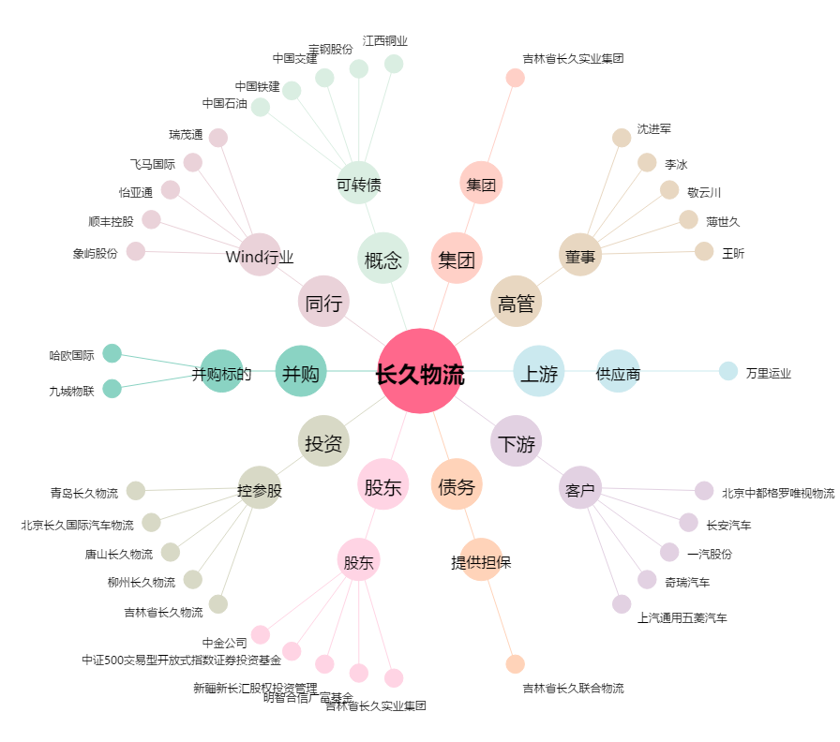
长久物流[603569.SH] - 关系概览图

